記載要領
株式会社マルゴ 専用請求書様式 記載要領

以下の記載要領に基づいて請求書を作成してください。
※赤枠・・・手動入力、青枠・・・自動入力・自動計算、緑枠・・・入力不要（弊社使用欄）
１．基本情報の入力 ※手書きの場合は不要ですが、各シートの自動入力項目を手書きして
いただく必要があります。
①「基本情報」のシートを選択してください。
・貴社に割り当てられている取引先コードを１文字ずつ入力してください。
・取引先コードが不明な場合は弊社担当者までお問い合わせください。
（本 店 ０２３５－２４－１１５５ )
（温海本社 ０２３５－４３－３２３３ )
②空白のセルにそれぞれ基本情報を入力してください。
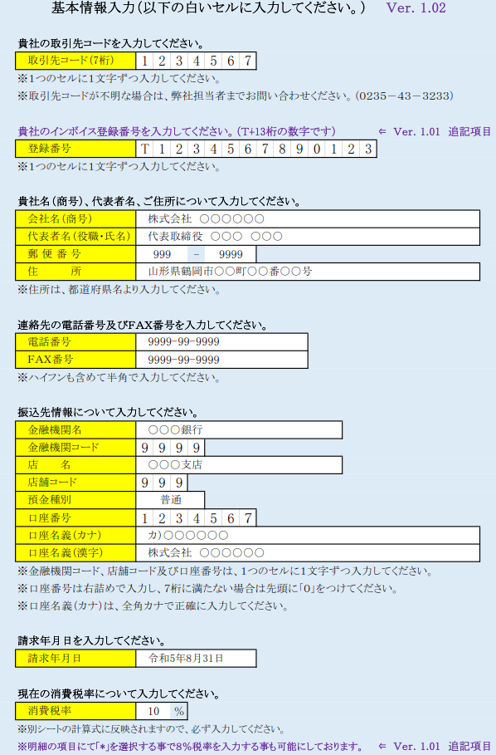

・Ｖｅｒ１．０１で追加項目
貴社のインボイス登録番号を入力してください。

・会社情報及び連絡先を入力してください。（郵便番号・電話番号・ＦＡＸ番号は半角で入力してください）
・連絡先電話番号は、担当者と連絡がとれる番号を入力してください。

・振込先を入力してください。
・正しく入力されていない場合、お支払いすることが出来ない場合がございますのでご注意ください。

・請求する日付を入力してください。
令和○年○月○日
・現在の消費税率を入力してください。
・別シートの計算式に反映されますので、必ず入力してください。

２．請求書（現場別）の作成
①「請求書（現場別）」のシートを選択してください。
②現場毎にそれぞれ作成してください。複数現場がある場合はシートをコピーしてください。
※消費税抜き金額を入力してください。
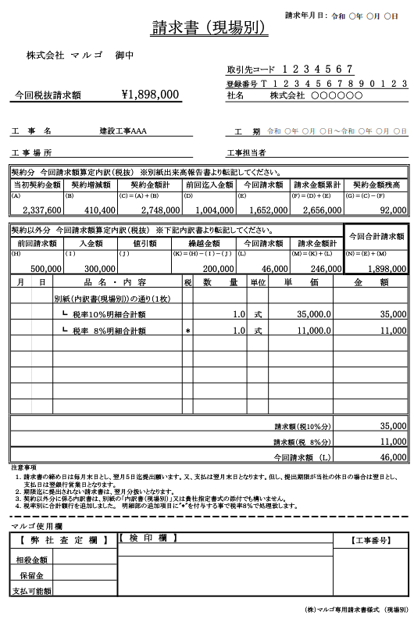

・基本情報より自動入力されます。
・インボイス登録番号を追加表記
・自動計算されます。
・手動でそれぞれ入力してください。
令和○年○月○日～令和○年○月○日
・（A）、（B）、（D）、（E）の金額を「工事出来高報告書」より転記してください。（C）、（F）、（G）は自動計算されます。

・（H）、（I）、（J）は前回の内容を基に入力してください。（K）は自動計算されます。
・（L）は契約以外分の今回の請求額が自動計算されます。（M）及び（N）は自動計算され、（N）の金額が今回税抜請求額となります。

・消費税８％選択用の項目
∟ 欄内に"*"を選択する事で税８％の明細として処理します。

・自動計算されます。

・契約以外分の内訳を入力してください。
・足りない場合は、「内訳書（現場別）」や貴社の内訳書様式を使用し、「別紙のとおり（○枚）」と記入後、単価欄に内訳書の合計金額を転記してください。

・弊社使用欄の為、記入不要です。

３．工事出来高報告書の作成
①「工事出来高報告書」のシートを選択して下さい。
②現場毎にそれぞれ作成してください。複数現場がある場合はシートをコピーしてください。
③当初契約（Ａ）、変更契約（Ｂ）、前回迄出来高（Ｄ）、今回分出来高（Ｅ）をそれぞれ「請求書（現場別)」
の契約分の欄に転記してください。
※消費税抜き金額を入力してください。

・基本情報より自動入力されます。
・手動でそれぞれ入力してください。
・自動計算されます。
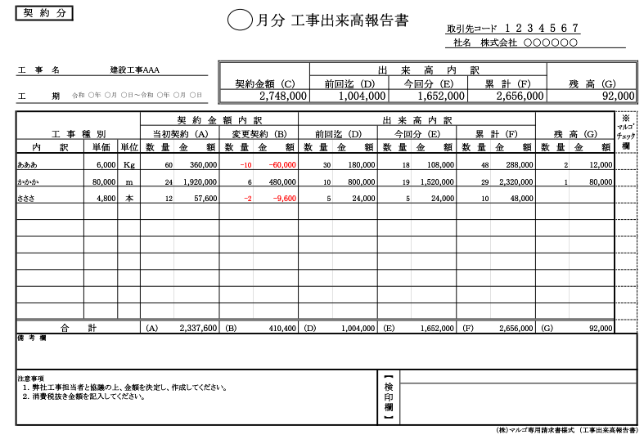

・契約を結んでいる内容についてそれぞれ入力してください。

・弊社使用欄の為、記入不要です。
・自動計算された当初契約(Ａ)、変更契約(Ｂ)、前回迄出来高(Ｄ)、今回分出来高(Ｅ)をそれぞれ「請求書(現場別)」の契約分の欄に転記してください。

４．内訳書（現場別）の作成
①「内訳書（現場別）」のシートを選択してください。
②「請求書（現場別）」の内訳欄が足りない場合に使用してください。
③金額の合計（複数ページの場合は累計）を「請求書（現場別）」の契約以外分の今回請求額（Ｌ）へ
転記してください。
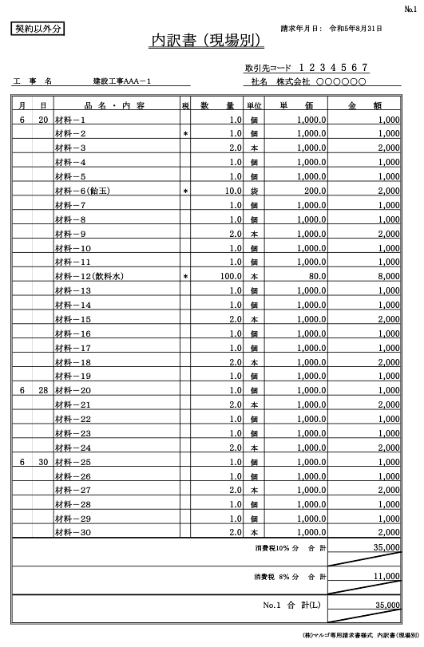
※消費税抜き金額を入力してください。
令和○年○月○日
・基本情報より自動入力されます。
・手動で入力してください。

・小数点以下四捨五入で自動計算されます。

・消費税８％選択用の項目
∟ 欄内に"*"を選択する事で税８％の明細として処理します。

・合計金額(Ｌ)を「請求書(現場別)」の今回請求額(Ｌ)へ転記してください。

・契約以外分の内訳を入力してください。

５．請求書（総括）の作成
①「請求書（総括）」のシートを選択してください。
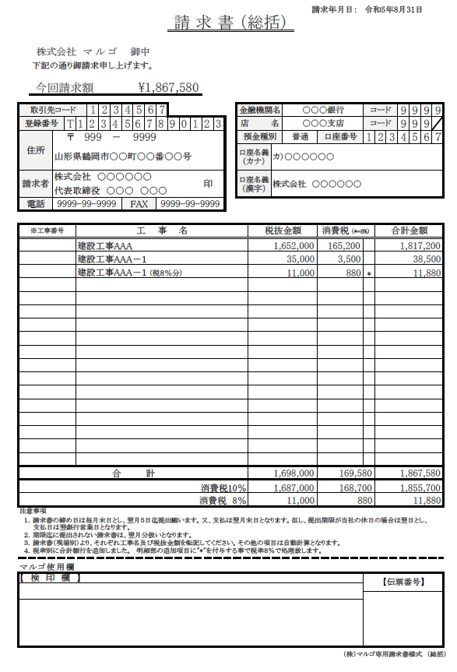
・今回の税込請求額となります。
令和○年○月○日

・基本情報より自動入力されます。
※基本情報に入力している会社名及び代表者名の文字数が多い（約１７文字以上）場合、反映時に文字が途切れてしまいますので、保護を解除し、調整してください。

・インボイス登録番号を追加表記

・消費税は小数点以下四捨五入で自動計算されます。

・消費税８％選択用の項目
∟ 欄内に"*"を選択する事で税８％の明細として処理します。

・「請求書（工事別）」より、それぞれ工事名と税抜金額を入力してください。

・弊社使用欄の為、記入不要です。

６．印刷及び提出
①それぞれ作成した様式（「基本情報」は除く）を印刷し、「請求書（総括）」に押印後、提出期限まで
提出してください。
※提出の用紙サイズはＡ４版に限ります。拡大や縮小はしないようお願いします。

請求書(現場別）
 |  |  |  |  |  |  | 請求書 （現場別） |  |  |  |  |  |  |  |  | 請求年月日： |  |  |  |  | 0

 | 株式会社 マ ル ゴ 御中
 |  |  |  |  |  |  |  |  |  |  | 取引先コード |  |  |  |  | 0 | 0 | 0 | 0 | 0 | 0 | 0
 |  |  |  |  |  |  |  |  |  |  | 登録番号 |  |  | 0 | 0 | 0 | 0 | 0 | 0 | 0 | 0 | 0 | 0 | 0 | 0 | 0 | 0
今回税抜請求額 |  |  |  |  | ¥0 |  |  |  |  |  | 社名 |  |  |  | 0

 |  |  |  |  |  |  |  |  |  |  | 工 期
工事名 |  |  |  |  |  |  |  |  |  |  |  |  |  |  |  |  |  |  |  |  | ～

工事場所 |  |  |  |  |  |  |  |  |  |  | 工事担当者

契約分 今回請求額算定内訳（税抜） ※別紙出来高報告書より転記してください。
当初契約金額 |  |  |  | 契約増減額 |  | 契約金額計 |  |  | 前回迄入金額 |  |  | 今回請求額 |  |  |  |  | 請求金額累計 |  |  |  |  | 契約金額残高
（Ａ） |  |  |  | （Ｂ） |  | （Ｃ）＝（Ａ）＋（Ｂ） |  |  | （Ｄ） |  |  | （Ｅ） |  |  |  |  | （Ｆ）＝（Ｄ）＋（Ｅ） |  |  |  |  | （Ｇ）＝（Ｃ）－（Ｆ）
0 |  |  |  | 0 |  | 0 |  |  | 0 |  |  | 0 |  |  |  |  | 0 |  |  |  |  | 0

契約以外分 今回請求額算定内訳（税抜） ※下記内訳書より転記してください。 |  |  |  |  |  |  |  |  |  |  |  |  |  |  |  |  |  |  |  |  |  | 今回合計請求額
前回請求額 |  |  |  | 入金額 |  | 値引額 |  | 繰越金額 |  |  |  | 今回請求額 |  |  |  |  | 請求金額計
（Ｈ） |  |  |  | （ Ｉ ） |  | （ Ｊ ） |  | （Ｋ）＝（Ｈ）－（ Ｉ ）－（ Ｊ ） |  |  |  | （Ｌ） |  |  |  |  | （Ｍ）＝（Ｋ）＋（Ｌ） |  |  |  |  | （Ｎ）＝（Ｅ）＋（Ｍ）
 |  |  |  |  |  |  |  | 0 |  |  |  | 0 |  |  |  |  | 0 |  |  |  |  | 0
月 |  | 日 | 品 名 ・ 内 容 |  |  |  |  |  | 税 | 数 量 |  |  | 単位 |  | 単 価 |  |  |  |  |  | 金 額

Ver1.01: 税率別に合計額を分けております。
請求額（税10％分） |  |  |  |  |  |  |  |  |  |  |  |  |  |  |  |  |  |  |  |  | 0
請求額（税 8％分） |  |  |  |  |  |  |  |  |  |  |  |  |  |  |  |  |  |  |  |  | 0
今回請求額 （Ｌ） |  |  |  |  |  |  |  |  |  |  |  |  |  |  |  |  |  |  |  |  | 0
注意事項
１．請求書の締め日は毎月末日とし、翌月５日迄提出願います。又、支払は翌月末日となります。但し、提出期限が当社の休日の場合は翌日とし、 支払日は翌銀行営業日となります。 ２．期限迄に提出されない請求書は、翌月分扱いとなります。 ３．契約以外分に係る内訳書は、別紙の「内訳書（現場別）」又は貴社指定書式の添付でも構いません。 ４．税率別に合計額行を追加しました。 明細部の追加項目に"*"を付与する事で税率８％で処理致します。

マルゴ使用欄
【 弊 社 査 定 欄 】 |  |  |  |  |  | 【 検 印 欄 】 |  |  |  |  |  |  |  |  |  |  |  |  |  |  | 【工事番号】

相殺金額

保留金
支払可能額

内訳書(現場別)
契約以外分 |  |  | 内訳書 （現場別） |  |  |  |  | 請求年月日： |  |  |  | 0

 |  |  |  |  |  | 取引先コード |  |  | 0 | 0 | 0 | 0 | 0 | 0 | 0
工事名 |  |  |  |  |  | 社名 |  | 0

月 | 日 | 品 名 ・ 内 容 |  | 税 | 数 量 | 単位 | 単 価 |  |  |  |  | 金 額
 |  |  |  |  |  |  |  |  |  |  |  | 0 |  |  |  | 1
 |  |  |  |  |  |  |  |  |  |  |  | 0 |  |  |  | 2
 |  |  |  |  |  |  |  |  |  |  |  | 0 |  |  |  | 3
 |  |  |  |  |  |  |  |  |  |  |  | 0 |  |  |  | 4
 |  |  |  |  |  |  |  |  |  |  |  | 0 |  |  |  | 5
 |  |  |  |  |  |  |  |  |  |  |  | 0 |  |  |  | 6
 |  |  |  |  |  |  |  |  |  |  |  | 0 |  |  |  | 7
 |  |  |  |  |  |  |  |  |  |  |  | 0 |  |  |  | 8
 |  |  |  |  |  |  |  |  |  |  |  | 0 |  |  |  | 9
 |  |  |  |  |  |  |  |  |  |  |  | 0 |  |  |  | 10
 |  |  |  |  |  |  |  |  |  |  |  | 0 |  |  |  | 11
 |  |  |  |  |  |  |  |  |  |  |  | 0 |  |  |  | 12
 |  |  |  |  |  |  |  |  |  |  |  | 0 |  |  |  | 13
 |  |  |  |  |  |  |  |  |  |  |  | 0 |  |  |  | 14
 |  |  |  |  |  |  |  |  |  |  |  | 0 |  |  |  | 15
 |  |  |  |  |  |  |  |  |  |  |  | 0 |  |  |  | 16
 |  |  |  |  |  |  |  |  |  |  |  | 0 |  |  |  | 17
 |  |  |  |  |  |  |  |  |  |  |  | 0 |  |  |  | 18
 |  |  |  |  |  |  |  |  |  |  |  | 0 |  |  |  | 19
 |  |  |  |  |  |  |  |  |  |  |  | 0 |  |  |  | 20
 |  |  |  |  |  |  |  |  |  |  |  | 0 |  |  |  | 21
 |  |  |  |  |  |  |  |  |  |  |  | 0 |  |  |  | 22
 |  |  |  |  |  |  |  |  |  |  |  | 0 |  |  |  | 23
 |  |  |  |  |  |  |  |  |  |  |  | 0 |  |  |  | 24
 |  |  |  |  |  |  |  |  |  |  |  | 0 |  |  |  | 25
 |  |  |  |  |  |  |  |  |  |  |  | 0 |  |  |  | 26
 |  |  |  |  |  |  |  |  |  |  |  | 0 |  |  |  | 27
 |  |  |  |  |  |  |  |  |  |  |  | 0 |  |  |  | 28
 |  |  |  |  |  |  |  |  |  |  |  | 0 |  |  |  | 29
 |  |  |  |  |  |  |  |  |  |  |  | 0 |  |  |  | 30
消費税10％ 分 合 計 |  |  |  |  |  |  |  |  |  |  |  | 0
Ver1.01: 税率別に合計額を分けております。
消費税 8％ 分 合 計 |  |  |  |  |  |  |  |  |  |  |  | 0

No.１ 合 計(Ｌ) |  |  |  |  |  |  |  |  |  |  |  | 0

月 | 日 | 品 名 ・ 内 容 |  | 税 | 数 量 | 単位 | 単 価 |  |  |  |  | 金 額
 |  |  |  |  |  |  |  |  |  |  |  | 0 |  |  |  | 1
 |  |  |  |  |  |  |  |  |  |  |  | 0 |  |  |  | 2
 |  |  |  |  |  |  |  |  |  |  |  | 0 |  |  |  | 3
 |  |  |  |  |  |  |  |  |  |  |  | 0 |  |  |  | 4
 |  |  |  |  |  |  |  |  |  |  |  | 0 |  |  |  | 5
 |  |  |  |  |  |  |  |  |  |  |  | 0 |  |  |  | 6
 |  |  |  |  |  |  |  |  |  |  |  | 0 |  |  |  | 7
 |  |  |  |  |  |  |  |  |  |  |  | 0 |  |  |  | 8
 |  |  |  |  |  |  |  |  |  |  |  | 0 |  |  |  | 9
 |  |  |  |  |  |  |  |  |  |  |  | 0 |  |  |  | 10
 |  |  |  |  |  |  |  |  |  |  |  | 0 |  |  |  | 11
 |  |  |  |  |  |  |  |  |  |  |  | 0 |  |  |  | 12
 |  |  |  |  |  |  |  |  |  |  |  | 0 |  |  |  | 13
 |  |  |  |  |  |  |  |  |  |  |  | 0 |  |  |  | 14
 |  |  |  |  |  |  |  |  |  |  |  | 0 |  |  |  | 15
 |  |  |  |  |  |  |  |  |  |  |  | 0 |  |  |  | 16
 |  |  |  |  |  |  |  |  |  |  |  | 0 |  |  |  | 17
 |  |  |  |  |  |  |  |  |  |  |  | 0 |  |  |  | 18
 |  |  |  |  |  |  |  |  |  |  |  | 0 |  |  |  | 19
 |  |  |  |  |  |  |  |  |  |  |  | 0 |  |  |  | 20
 |  |  |  |  |  |  |  |  |  |  |  | 0 |  |  |  | 21
 |  |  |  |  |  |  |  |  |  |  |  | 0 |  |  |  | 22
 |  |  |  |  |  |  |  |  |  |  |  | 0 |  |  |  | 23
 |  |  |  |  |  |  |  |  |  |  |  | 0 |  |  |  | 24
 |  |  |  |  |  |  |  |  |  |  |  | 0 |  |  |  | 25
 |  |  |  |  |  |  |  |  |  |  |  | 0 |  |  |  | 26
 |  |  |  |  |  |  |  |  |  |  |  | 0 |  |  |  | 27
 |  |  |  |  |  |  |  |  |  |  |  | 0 |  |  |  | 28
 |  |  |  |  |  |  |  |  |  |  |  | 0 |  |  |  | 29
 |  |  |  |  |  |  |  |  |  |  |  | 0 |  |  |  | 30
消費税10％ 分 合 計 |  |  |  |  |  |  |  |  |  |  |  | 0
累 計 |  |  |  |  |  |  |  |  |  |  |  | 0
消費税 8％ 分 合 計 |  |  |  |  |  |  |  |  |  |  |  | 0
累 計 |  |  |  |  |  |  |  |  |  |  |  | 0
No.２ 合 計 |  |  |  |  |  |  |  |  |  |  |  | 0
累 計 (Ｌ) |  |  |  |  |  |  |  |  |  |  |  | 0
月 | 日 | 品 名 ・ 内 容 |  | 税 | 数 量 | 単位 | 単 価 |  |  |  |  | 金 額
 |  |  |  |  |  |  |  |  |  |  |  | 0 |  |  |  | 1
 |  |  |  |  |  |  |  |  |  |  |  | 0 |  |  |  | 2
 |  |  |  |  |  |  |  |  |  |  |  | 0 |  |  |  | 3
 |  |  |  |  |  |  |  |  |  |  |  | 0 |  |  |  | 4
 |  |  |  |  |  |  |  |  |  |  |  | 0 |  |  |  | 5
 |  |  |  |  |  |  |  |  |  |  |  | 0 |  |  |  | 6
 |  |  |  |  |  |  |  |  |  |  |  | 0 |  |  |  | 7
 |  |  |  |  |  |  |  |  |  |  |  | 0 |  |  |  | 8
 |  |  |  |  |  |  |  |  |  |  |  | 0 |  |  |  | 9
 |  |  |  |  |  |  |  |  |  |  |  | 0 |  |  |  | 10
 |  |  |  |  |  |  |  |  |  |  |  | 0 |  |  |  | 11
 |  |  |  |  |  |  |  |  |  |  |  | 0 |  |  |  | 12
 |  |  |  |  |  |  |  |  |  |  |  | 0 |  |  |  | 13
 |  |  |  |  |  |  |  |  |  |  |  | 0 |  |  |  | 14
 |  |  |  |  |  |  |  |  |  |  |  | 0 |  |  |  | 15
 |  |  |  |  |  |  |  |  |  |  |  | 0 |  |  |  | 16
 |  |  |  |  |  |  |  |  |  |  |  | 0 |  |  |  | 17
 |  |  |  |  |  |  |  |  |  |  |  | 0 |  |  |  | 18
 |  |  |  |  |  |  |  |  |  |  |  | 0 |  |  |  | 19
 |  |  |  |  |  |  |  |  |  |  |  | 0 |  |  |  | 20
 |  |  |  |  |  |  |  |  |  |  |  | 0 |  |  |  | 21
 |  |  |  |  |  |  |  |  |  |  |  | 0 |  |  |  | 22
 |  |  |  |  |  |  |  |  |  |  |  | 0 |  |  |  | 23
 |  |  |  |  |  |  |  |  |  |  |  | 0 |  |  |  | 24
 |  |  |  |  |  |  |  |  |  |  |  | 0 |  |  |  | 25
 |  |  |  |  |  |  |  |  |  |  |  | 0 |  |  |  | 26
 |  |  |  |  |  |  |  |  |  |  |  | 0 |  |  |  | 27
 |  |  |  |  |  |  |  |  |  |  |  | 0 |  |  |  | 28
 |  |  |  |  |  |  |  |  |  |  |  | 0 |  |  |  | 29
 |  |  |  |  |  |  |  |  |  |  |  | 0 |  |  |  | 30
消費税10％ 分 合 計 |  |  |  |  |  |  |  |  |  |  |  | 0
累 計 |  |  |  |  |  |  |  |  |  |  |  | 0
消費税 8％ 分 合 計 |  |  |  |  |  |  |  |  |  |  |  | 0
累 計 |  |  |  |  |  |  |  |  |  |  |  | 0
No.3 合 計 |  |  |  |  |  |  |  |  |  |  |  | 0
累 計 (Ｌ) |  |  |  |  |  |  |  |  |  |  |  | 0
月 | 日 | 品 名 ・ 内 容 |  | 税 | 数 量 | 単位 | 単 価 |  |  |  |  | 金 額
 |  |  |  |  |  |  |  |  |  |  |  | 0 |  |  |  | 1
 |  |  |  |  |  |  |  |  |  |  |  | 0 |  |  |  | 2
 |  |  |  |  |  |  |  |  |  |  |  | 0 |  |  |  | 3
 |  |  |  |  |  |  |  |  |  |  |  | 0 |  |  |  | 4
 |  |  |  |  |  |  |  |  |  |  |  | 0 |  |  |  | 5
 |  |  |  |  |  |  |  |  |  |  |  | 0 |  |  |  | 6
 |  |  |  |  |  |  |  |  |  |  |  | 0 |  |  |  | 7
 |  |  |  |  |  |  |  |  |  |  |  | 0 |  |  |  | 8
 |  |  |  |  |  |  |  |  |  |  |  | 0 |  |  |  | 9
 |  |  |  |  |  |  |  |  |  |  |  | 0 |  |  |  | 10
 |  |  |  |  |  |  |  |  |  |  |  | 0 |  |  |  | 11
 |  |  |  |  |  |  |  |  |  |  |  | 0 |  |  |  | 12
 |  |  |  |  |  |  |  |  |  |  |  | 0 |  |  |  | 13
 |  |  |  |  |  |  |  |  |  |  |  | 0 |  |  |  | 14
 |  |  |  |  |  |  |  |  |  |  |  | 0 |  |  |  | 15
 |  |  |  |  |  |  |  |  |  |  |  | 0 |  |  |  | 16
 |  |  |  |  |  |  |  |  |  |  |  | 0 |  |  |  | 17
 |  |  |  |  |  |  |  |  |  |  |  | 0 |  |  |  | 18
 |  |  |  |  |  |  |  |  |  |  |  | 0 |  |  |  | 19
 |  |  |  |  |  |  |  |  |  |  |  | 0 |  |  |  | 20
 |  |  |  |  |  |  |  |  |  |  |  | 0 |  |  |  | 21
 |  |  |  |  |  |  |  |  |  |  |  | 0 |  |  |  | 22
 |  |  |  |  |  |  |  |  |  |  |  | 0 |  |  |  | 23
 |  |  |  |  |  |  |  |  |  |  |  | 0 |  |  |  | 24
 |  |  |  |  |  |  |  |  |  |  |  | 0 |  |  |  | 25
 |  |  |  |  |  |  |  |  |  |  |  | 0 |  |  |  | 26
 |  |  |  |  |  |  |  |  |  |  |  | 0 |  |  |  | 27
 |  |  |  |  |  |  |  |  |  |  |  | 0 |  |  |  | 28
 |  |  |  |  |  |  |  |  |  |  |  | 0 |  |  |  | 29
 |  |  |  |  |  |  |  |  |  |  |  | 0 |  |  |  | 30
消費税10％ 分 合 計 |  |  |  |  |  |  |  |  |  |  |  | 0
累 計 |  |  |  |  |  |  |  |  |  |  |  | 0
消費税 8％ 分 合 計 |  |  |  |  |  |  |  |  |  |  |  | 0
累 計 |  |  |  |  |  |  |  |  |  |  |  | 0
No.４ 合 計 |  |  |  |  |  |  |  |  |  |  |  | 0
累 計 (Ｌ) |  |  |  |  |  |  |  |  |  |  |  | 0

